信用交易
融资融券市场交易数据统计（20230104）

标的证券 | 融资融券余额（亿元） | 融资余额（亿元） | 融券余额（亿元） | 融资买入额（亿元） | 融资融券规模变化（亿元） | 融资余额增幅(‰) | 融券余额增幅(%)
统计数据 | 15,447.29 | 14,505.34 | 941.95 | 503.14 | -4.18 | 0.71 | -1.51
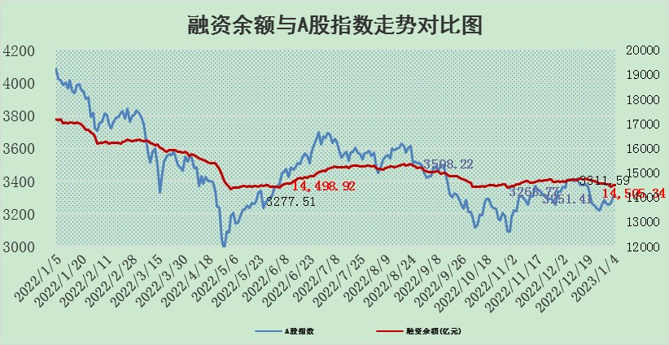

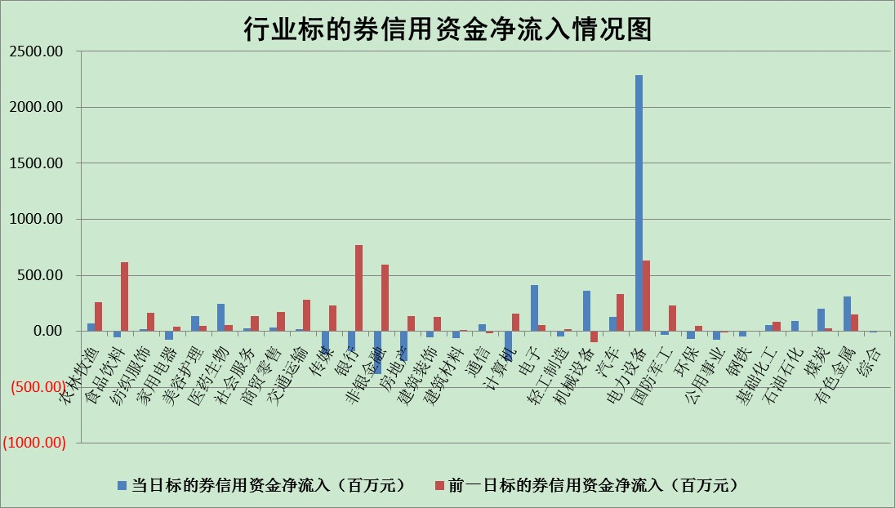

标的基金代码 | 标的基金简称 | 融资余额/市值(%) | 融资余额增幅(%) | 融资买入额/成交金额(%) | （融资余额净增额-融券余额净增额）/市值(‱) | 融券余额降幅(%) | ABS[（融资余额净增额-融券余额净增额）/市值净增额-1](%)
159902 | 华夏中小板ETF | 0.00 | 0.00 | 0.00 | 0.00 | 0.00 | 100.00
159915 | 易方达创业板ETF | 1.85 | 3.76 | 383.92 | 8.16 | 8.19 | 108.41
159919 | 嘉实沪深300ETF | 4.76 | 0.50 | 1.39 | 2.58 | 1.49 | 74.49
159920 | 华夏恒生ETF | 74.51 | -0.14 | 3.73 | -10.80 | -14.94 | 103.69
159922 | 嘉实中证500ETF | 0.28 | -6.41 | 7.68 | -2.29 | -0.07 | 65.22
159925 | 南方沪深300ETF | 0.02 | 0.00 | 0.00 | 0.00 | 0.00 | 100.00
159928 | 消费ETF | 0.85 | -1.44 | 3.55 | -0.87 | 2.51 | 91.08
159934 | 易方达黄金ETF | 475.44 | -0.24 | 7.39 | -116.50 | 0.00 | 388.48
159939 | 全指信息技术ETF | 0.70 | 0.98 | 32.46 | 0.55 | -5.47 | 101.14
159940 | 全指金融地产ETF | 0.18 | 11.81 | 0.08 | 1.91 | 0.00 | 98.81
159995 | 半导体芯片ETF | 2.10 | 0.86 | 137.74 | 1.77 | -0.08 | 102.54
159997 | 天弘中证电子ETF | 2.29 | 0.84 | 3.25 | 1.91 | 1.03 | 101.83
159998 | 天弘中证计算机主题ETF | 0.24 | 11.67 | 0.09 | 2.46 | 0.00 | 89.73
510050 | 华夏上证50ETF | 9.30 | -0.49 | 92.19 | -8.18 | -16.71 | 91.47
510180 | 华安上证180ETF | 0.48 | 0.29 | 1.00 | 0.12 | -1.87 | 99.49
510880 | 华泰柏瑞红利ETF | 0.23 | -0.60 | 0.23 | 0.42 | 75.65 | 99.04
510900 | 易方达恒生H股ETF | 106.49 | -0.13 | 2.81 | -13.52 | 0.00 | 105.12
511010 | 5年期国债ETF | 48.89 | -0.01 | 0.09 | -0.56 | 0.00 | 103.30
511380 | 可转债及可交换债券ETF | 10.06 | 0.05 | 2.01 | 0.47 | 0.00 | 98.78
512000 | 全指证券ETF | 7.19 | 0.58 | 21.40 | -0.83 | -14.74 | 93.66
512010 | 沪深300医药卫生ETF | 4.65 | -1.55 | 22.32 | -7.93 | -1.75 | 76.98
512070 | 沪深300非银ETF | 1.70 | 1.45 | 60.04 | 3.80 | 22.57 | 99.28
512400 | 南方中证申万有色金属ETF | 1.66 | 2.88 | 0.59 | 7.33 | 8.16 | 104.85
512580 | 广发中证环保产业ETF | 0.77 | 3.30 | 0.26 | 2.72 | 0.46 | 100.98
512660 | 国泰中证军工ETF | 3.11 | -2.28 | 9.98 | -4.27 | 5.74 | 87.60
512800 | 华宝中证银行ETF | 14.54 | 0.19 | 1.66 | -3.90 | -18.04 | 101.66
512980 | 广发中证传媒ETF | 1.31 | -2.17 | 146.70 | -2.91 | 0.00 | 103.34
515030 | 华夏中证新能源汽车ETF | 1.93 | 2.60 | 42.68 | 5.74 | 2.35 | 103.45
515050 | 华夏中证5G通信主题ETF | 1.77 | -1.23 | 158.96 | -1.35 | 10.02 | 98.87
515070 | 华夏中证人工智能ETF | 1.26 | 1.48 | 0.66 | 1.83 | 0.00 | 95.92
标的股票比较指标 |  | 融资余额/流通A股市值(%) | 融资余额增幅(%) | 融资买入额/成交金额(%) | （融资余额净增额-融券余额净增额）/流通A股市值(‱) | 融券余额降幅(%) | ABS[（融资余额净增额-融券余额净增额）/流通A股市值净增额-1](%)
前十名标的个股 |  | 仁东控股 | 中科江南 | 德科立 | 德科立 | 军信股份 | 大叶股份
 |  | 超捷股份 | 新莱应材 | 亚香股份 | 万事利 | 凤凰股份 | 荣信文化
 |  | 全柴动力 | 万事利 | 睿昂基因 | 榕基软件 | 德马科技 | 远翔新材
 |  | 数码视讯 | 爱玛科技 | 创力集团 | 金三江 | 福成股份 | 泽宇智能
 |  | 莱茵生物 | 益方生物 | 高铁电气 | 爱玛科技 | 奥康国际 | 法本信息
 |  | 先惠技术 | 海天精工 | 中粮糖业 | 麦澜德 | 东港股份 | 森赫股份
 |  | 亚通股份 | 兔宝宝 | 福光股份 | 明冠新材 | 豪森股份 | 上海谊众
 |  | 中体产业 | 瑞丰新材 | 白云山 | 唯万密封 | 晨光新材 | 航天发展
 |  | 海兰信 | 星环科技 | 农业银行 | 英诺特 | 美邦服饰 | 欧圣电气
 |  | 司尔特 | 同飞股份 | 云图控股 | 可靠股份 | 昂立教育 | 磁谷科技
后十名标的个股 |  | 泽达易盛 | 卓朗科技 | 安妮股份 | 中科江南 | 同益中 | 祥明智能
 |  | 飞科电器 | 中南文化 | 新强联 | 同益中 | 创力集团 | 联特科技
 |  | 岱美股份 | 大金重工 | 中直股份 | 联特科技 | 欢乐家 | 麦捷科技
 |  | 皇马科技 | 铭利达 | 泽达易盛 | 森赫股份 | 美克家居 | 新天然气
 |  | 盐津铺子 | 峰岹科技 | 山科智能 | 大叶股份 | 华帝股份 | 安记食品
 |  | 中国人寿 | 聚胶股份 | 仁东控股 | 国中水务 | 新点软件 | 春风动力
 |  | 古井贡酒 | 品高股份 | 东旭光电 | 法本信息 | 科森科技 | 水发燃气 | ;
 |  | 三诺生物 | 滨江集团 | 泛海控股 | 瑞德智能 | 红星发展 | 成大生物
 |  | 欧派家居 | 裕同科技 | 上海凯鑫 | 零点有数 | 光库科技 | 上海雅仕
 |  | 宁沪高速 | 盛弘股份 | 利源精制 | 骏成科技 | 凌云股份 | 荃银高科
说明：1.以上普通交易数据和信用交易数据皆以交易日收盘后数据为基准；2.上述标的证券总数据只计算标的证券市场总数据，不包括从标的证券中调出去标的证券数据，所以与交易所公布的总值略有不同； 3.上述行业采用申万一级行业分类；4.以上标的基金和标的个股中比较的6个指标值中：前5个（从左至右）为正向指标，值越大排名越靠前；第6个为逆向指标，值越小，排名越靠前；5.第6个指标中ABS[]表示求绝对值，其主要用于考量信用资金相对净流入对股价相对净变化的贡献程度；6.数据来源：wind，交易所。

 | 证券代码 | 新增融资余额 | 融资买入额 | 融资买入增幅前10
远大智能 | 002689 | 28175353 | 42268582 | 199%
亚太股份 | 002284 | 21555247 | 34242865 | 82%
赛诺医疗 | 688108 | 72122899 | 101076547 | 78%
湖南发展 | 000722 | 66023557 | 137112987 | 75%
柘中股份 | 002346 | 14584119 | 36845980 | 58%
国城矿业 | 000688 | 24683149 | 48240585 | 54%
兆新股份 | 002256 | 1985058 | 4066269 | 52%
凯美特气 | 002549 | 33806472 | 61340055 | 52%
华昌达 | 300278 | 13474542 | 19303225 | 48%
新华联 | 000620 | 27311937 | 39201759 | 43%

 | 证券代码 | 新增融资余额 | 融资买入额 | 融资买入增幅前10
兔宝宝 | 002043 | 73310337 | 89923983 | 334%
捷昌驱动 | 603583 | 26026415 | 31686727 | 262%
湘财股份 | 600095 | 94196837 | 132280449 | 252%
中谷物流 | 603565 | 49103883 | 60098371 | 234%
中青宝 | 300052 | 24215352 | 31377809 | 98%
顾家家居 | 603816 | 138518545 | 188424210 | 78%
喜临门 | 603008 | 31503289 | 48351944 | 77%
财信发展 | 000838 | 10831830 | 17666790 | 74%
苏州银行 | 002966 | 10578096 | 19143736 | 72%
金诚信 | 603979 | 23858538 | 36098133 | 60%

